Моя готовность 22.03.24
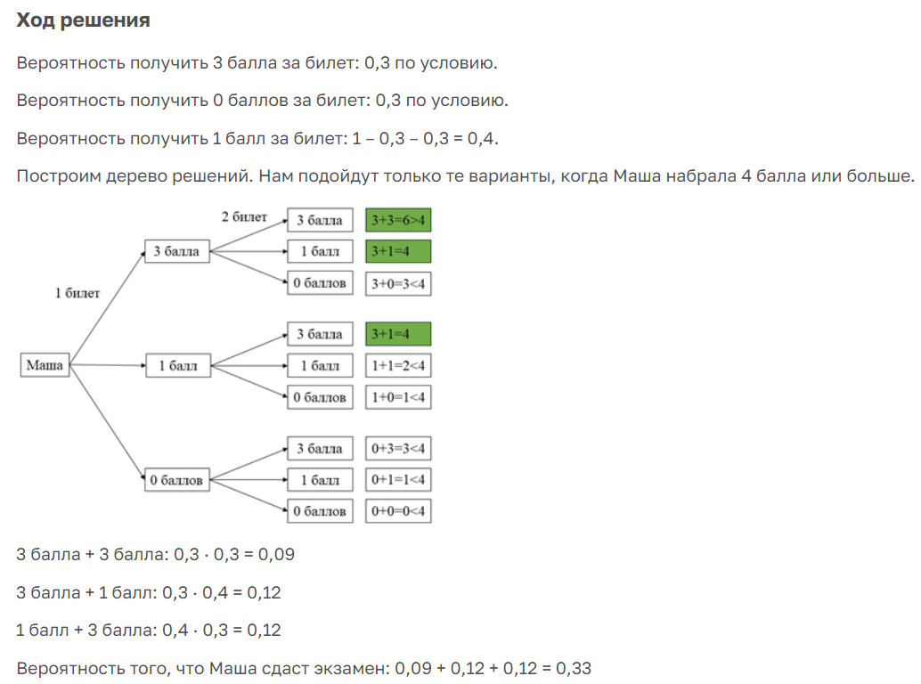
Информатика насколько Глеб готов решать разные задания |  |  |  | По состоянию на 22.03.2024

 |  |  |  | Экзамен идёт 3 часа 55 минут
 |  |  |  |  |  |  | *Считаю только зелёную зону
 | Номер | Готовность | Тема | Комментарий | Статус ДЗ | В чём затруднения. Что отработать | Ожидаю заработать первичных | Максимум Первичных
 | 1 |  | Планиметрия |  | Проработаны задачи с Решу ЕГЭ. Выучены формулы |  | 1 | 1
 | 2 |  | Вектора |  | Выучены формулы |  | 1 | 1
 | 3 |  | Стереометрия |  | Выучены формулы |  | 1 | 1
 | 4 |  | ТВ 1 |  | благ исх/все исх |  | 1 | 1
 | 5 |  | ТВ 2 | Есть вариации этого номера: Стрелок - перейти к обратной вероятности 2 Аппарата - построить матрицу Монета - расписать варианты Кубики - расписать варианты 'Деревом' Масса (на прямой 'хлеб') |  |  | 0.5 | 1
 | 6 |  | Простейшие уравнения | Прорешал весь РЕШУ ЕГЭ |  |  | 1 | 1
 | 7 |  | Арифметика | Прорешал весь РЕШУ ЕГЭ |  |  | 1 | 1
 | 8 |  | Производная и первообразная | Прорешал весь РЕШУ ЕГЭ |  |  | 1 | 1
 | 9 |  | Прикладные задачи | Прорешал весь РЕШУ ЕГЭ |  |  | 1 | 1
 | 10 |  | Текстовые задачи | Прорешал весь РЕШУ ЕГЭ |  |  | 1 | 1
 | 11 |  | Графики функций | Прорешал весь РЕШУ ЕГЭ |  |  | 1 | 1
 | 12 |  | Наиб/Наим значение функций | Прорешал весь РЕШУ ЕГЭ |  | Производные от Сложных функций, Логарифмов, e требуют особого внимания | 1 | 1
 | ВТОРАЯ ЧАСТЬ С РАЗВЁРНУТЫМ ОТВЕТОМ
 | 13 |  | Уравнения | Прорешал весь РЕШУ ЕГЭ |  |  | 1 | 2
 | 14 |  | Стереометрическая задача | НЕ БРАЛСЯ |  |  |  | 3
 | 15 |  | Неравенства | Выписать условия Упростить Использовать методы рационализации |  |  | 1 | 2
 | 16 |  | Экономическая | Пробовал решать. Составлять табличку и вести расчёты с ней |  |  | 0 | 2
 | 17 |  | Планиметрическая задача | НЕ БРАЛСЯ |  |  | 0 | 3
 | 18 |  | Задача с параметром | НЕ БРАЛСЯ |  |  | 0 | 4
 | 19 |  | Числа и их свойства | Нужно пункт А решать |  |  | 0 | 4

 |  |  |  |  |  | Ожидаю набрать Первичных баллов | 13.5
 |  |  |  |  |  | Это будет в тестовых: | 73

 | *5 | Пример задачи на сложную вероятость с Деревом
 |  | Чтобы сдать экзамен, Маше надо набрать не менее 4-х баллов за два написанных билета, в каждом из которых есть по две задачи. Если в билете верно решены две задачи, то он оценивается в 3 балла, если одна, то в 1 балл, если все задачи решены неверно — 0 баллов. Найдите вероятность того, что Маша сдаст экзамен, если вероятность решить правильно все задачи в билете и не решить ни одной равны 0,3.

Соответствие первичных и тестов
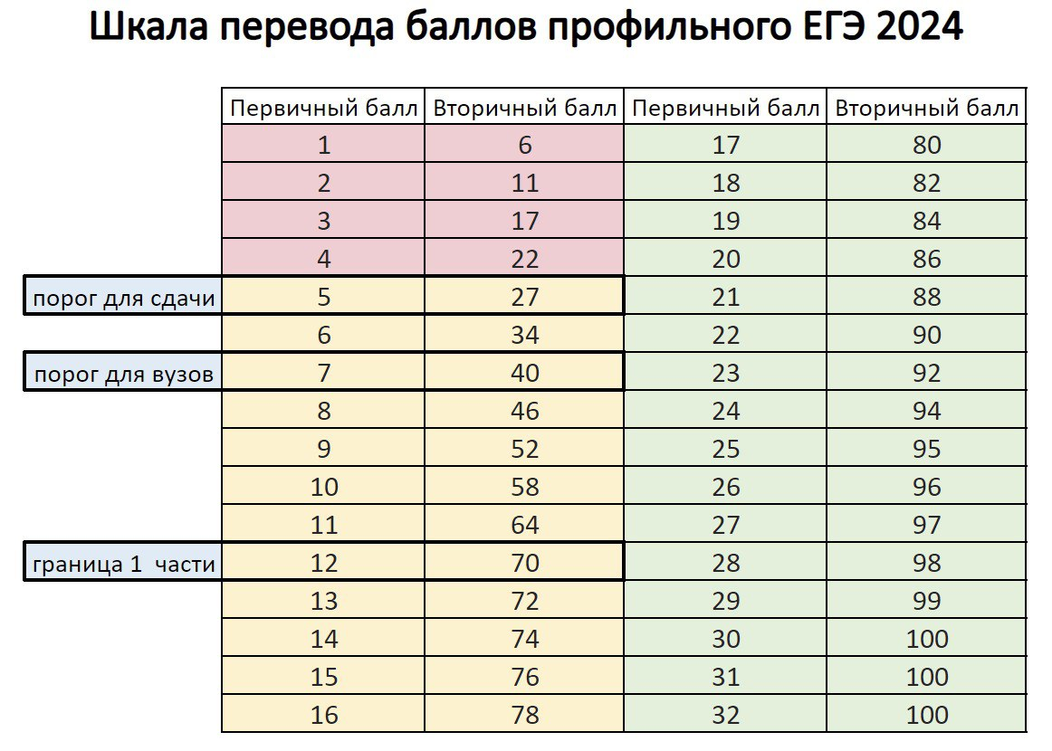
Первичный балл | Тестовый балл | https://4ege.ru/novosti-ege/4023-shkala-perevoda-ballov-ege.html
1 | 6 | https://ctege.info/ege/ballyi-ege-po-matematike.html
2 | 11
3 | 17
4 | 22
5 | 27
6 | 34
7 | 40
8 | 46
9 | 52
10 | 58
11 | 64
12 | 66
13 | 68
14 | 70
15 | 72
16 | 74
17 | 76
18 | 78
19 | 80
20 | 82
21 | 84
22 | 86
23 | 88
24 | 90
25 | 92
26 | 94
27 | 96
28 | 98
29 | 100
30 | 100
31 | 100
 |  |  | Актуальная таблица баллов!

